Hoja1
SECCIÓN | MUJERES
NOMBRE DEL LIBRO | ADICCIÓN A LA APROBACIÓN
AUTOR | JOYCE MEYER
NUMEROS DE PAGINAS | 256
PRECIO | $ 26,900
EDITORIAL | CASA CREACIÓN
TIPO DE PRESENTACIÓN | TAPA RUSTICA
TAMAÑO | TAMAÑO 14 X 21,5 cm
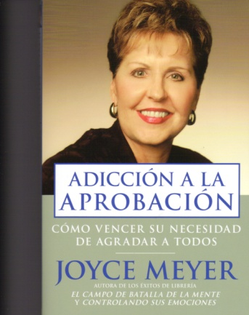
IMAGEN DEL LIBRO

RESEÑA | COMIENCE SU VIAJE HACIA EL ENTENDIMIENTO DE SI MISMO, Y APRENDA A COMO: ACEPTAR QUIEN ES USTED TRATAR LA ADICCIÓN A LA APROBACIÓN ROMPER CON VIEJOS PATRONES PARA SALIR ADELANTE

